2022_03_data
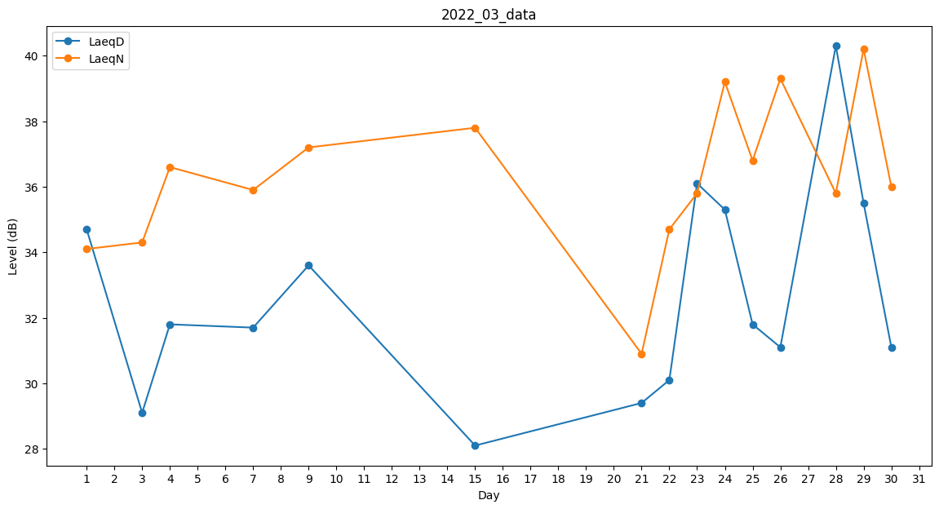
Day | LaeqD | LaeqN
1 | 34.7 | 34.1
2 | 0 | 36.8
3 | 29.1 | 34.3
4 | 31.8 | 36.6
5 | 0 | 0
6 | 0 | 30.9
7 | 31.7 | 35.9
8 | 0 | 34.3
9 | 33.6 | 37.2
10 | 0 | 0
11 | 42.4 | 0
12 | 37.6 | 0
13 | 0 | 32.4
14 | 0 | 32
15 | 28.1 | 37.8
16 | 0 | 32
17 | 0 | 0
18 | 0 | 32.4
19 | 0 | 0
20 | 0 | 0
21 | 29.4 | 30.9
22 | 30.1 | 34.7
23 | 36.1 | 35.8
24 | 35.3 | 39.2
25 | 31.8 | 36.8
26 | 31.1 | 39.3
27 | 0 | 0
28 | 40.3 | 35.8
29 | 35.5 | 40.2
30 | 31.1 | 36
31 | 0 | 32.4

